Фоторамки
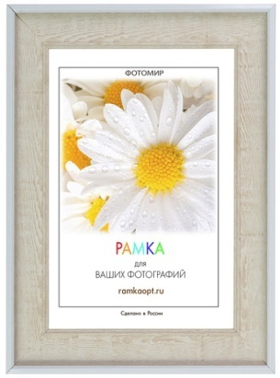
багет-артикул | размер | размер в см | материал вставки | задник | ширина багета( см) | подставка | цена | кол-во | сумма | Примечание
634 | 4 | 10х15 | pl | оргалит | 3 | есть | 97.7 ₽ |  | 0.0 ₽
634 | 4 | 10х15 | st | оргалит | 3 | есть | 97.7 ₽ |  | 0.0 ₽
634 | 6 | 15х21 | pl | оргалит | 3 | есть | 139.1 ₽ |  | 0.0 ₽
634 | 6 | 15х21 | st | оргалит | 3 | есть | 139.1 ₽ |  | 0.0 ₽
634 | 8 | 21х30 | pl | картон | 3 |  | 196.2 ₽ |  | 0.0 ₽
634 | 8 | 21х30 | st | картон | 3 |  | 196.2 ₽ |  | 0.0 ₽
634 | 8 | 21х30 | pl | оргалит | 3 | есть | 232.4 ₽ |  | 0.0 ₽
634 | 8 | 21х30 | st | оргалит | 3 | есть | 232.4 ₽ |  | 0.0 ₽
634 | 10 | 30х40 | pl | картон | 3 |  | 343.3 ₽ |  | 0.0 ₽
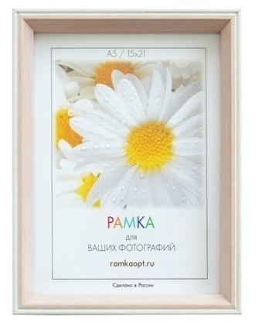
634 | 10 | 30х40 | st | картон | 3 |  | 343.3 ₽ |  | 0.0 ₽
2727 | 4 | 10x15 | pl | оргалит | 1.5 | есть | 109.1 ₽ |  | 0.0 ₽
2727 | 4 | 10x15 | st | оргалит | 1.5 | есть | 109.1 ₽ |  | 0.0 ₽
2727 | 6 | 15х21 | pl | оргалит | 1.5 | есть | 156.3 ₽ |  | 0.0 ₽
2727 | 6 | 15х21 | st | оргалит | 1.5 | есть | 156.3 ₽ |  | 0.0 ₽
2727 | 8 | 21х30 | pl | картон | 1.5 |  | 224.5 ₽ |  | 0.0 ₽
2727 | 8 | 21х30 | st | картон | 1.5 |  | 224.5 ₽ |  | 0.0 ₽
2727 | 8 | 21х30 | pl | оргалит | 1.5 | есть | 259.8 ₽ |  | 0.0 ₽
2727 | 8 | 21х30 | st | оргалит | 1.5 | есть | 259.8 ₽ |  | 0.0 ₽
2727 | 10 | 30х40 | st | картон | 1.5 |  | 383.7 ₽ |  | 0.0 ₽
2727 | 10 | 30х40 | pl | картон | 1.5 |  | 383.7 ₽ |  | 0.0 ₽
123-549А1 | 4 | 10x15 | pl | оргалит | 1.5 | есть | 57.1 ₽ |  | 0.0 ₽
123-549А1 | 4 | 10x15 | st | оргалит | 1.5 | есть | 57.1 ₽ |  | 0.0 ₽
123-549А1 | 6 | 15х21 | pl | оргалит | 1.5 | есть | 88.8 ₽ |  | 0.0 ₽
123-549А1 | 6 | 15х21 | st | оргалит | 1.5 | есть | 88.8 ₽ |  | 0.0 ₽
123-549А1 | 8 | 21х30 | pl | картон | 1.5 |  | 131.6 ₽ |  | 0.0 ₽
123-549А1 | 8 | 21х30 | st | картон | 1.5 |  | 131.6 ₽ |  | 0.0 ₽
123-549А1 | 8 | 21х30 | pl | оргалит | 1.5 | есть | 166.8 ₽ |  | 0.0 ₽
123-549А1 | 8 | 21х30 | st | оргалит | 1.5 | есть | 166.8 ₽ |  | 0.0 ₽
123-549А1 | 10 | 30х40 | st | картон | 1.5 |  | 260.5 ₽ |  | 0.0 ₽
123-549А1 | 10 | 30х40 | pl | картон | 1.5 |  | 260.5 ₽ |  | 0.0 ₽
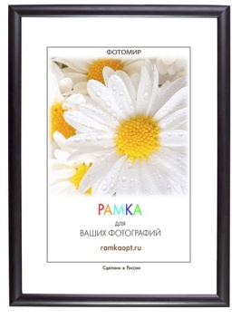
1415-2 | 4 | 10х15 | pl | оргалит | 1.4 | есть | 59.8 ₽ |  | 0.0 ₽
1415-2 | 4 | 10х15 | st | оргалит | 1.4 | есть | 59.8 ₽ |  | 0.0 ₽
1415-2 | 6 | 15х21 | pl | оргалит | 1.4 | есть | 92.6 ₽ |  | 0.0 ₽
1415-2 | 6 | 15х21 | st | оргалит | 1.4 | есть | 92.6 ₽ |  | 0.0 ₽
1415-2 | 8 | 21х30 | pl | картон | 1.4 |  | 137.1 ₽ |  | 0.0 ₽
1415-2 | 8 | 21х30 | st | картон | 1.4 |  | 137.1 ₽ |  | 0.0 ₽
1415-2 | 8 | 21х30 | pl | оргалит | 1.4 | есть | 172.4 ₽ |  | 0.0 ₽
1415-2 | 8 | 21х30 | st | оргалит | 1.4 | есть | 172.4 ₽ |  | 0.0 ₽
1415-2 | 10 | 30х40 | pl | картон | 1.4 |  | 265.9 ₽ |  | 0.0 ₽
1415-2 | 10 | 30х40 | st | картон | 1.4 |  | 265.9 ₽ |  | 0.0 ₽
1415-4 | 4 | 10х15 | pl | оргалит | 1.4 | есть | 59.8 ₽ |  | 0.0 ₽
1415-4 | 4 | 10х15 | st | оргалит | 1.4 | есть | 59.8 ₽ |  | 0.0 ₽
1415-4 | 6 | 15х21 | pl | оргалит | 1.4 | есть | 92.6 ₽ |  | 0.0 ₽
1415-4 | 6 | 15х21 | st | оргалит | 1.4 | есть | 92.6 ₽ |  | 0.0 ₽
1415-4 | 8 | 21х30 | pl | картон | 1.4 |  | 137.1 ₽ |  | 0.0 ₽
1415-4 | 8 | 21х30 | st | картон | 1.4 |  | 137.1 ₽ |  | 0.0 ₽
1415-4 | 8 | 21х30 | pl | оргалит | 1.4 | есть | 172.4 ₽ |  | 0.0 ₽
1415-4 | 8 | 21х30 | st | оргалит | 1.4 | есть | 172.4 ₽ |  | 0.0 ₽
1415-4 | 10 | 30х40 | pl | картон | 1.4 |  | 265.9 ₽ |  | 0.0 ₽
1415-4 | 10 | 30х40 | st | картон | 1.4 |  | 265.9 ₽ |  | 0.0 ₽
1415-6 | 4 | 10х15 | pl | оргалит | 1.4 | есть | 59.8 ₽ |  | 0.0 ₽
1415-6 | 4 | 10х15 | st | оргалит | 1.4 | есть | 59.8 ₽ |  | 0.0 ₽
1415-6 | 6 | 15х21 | pl | оргалит | 1.4 | есть | 92.6 ₽ |  | 0.0 ₽
1415-6 | 6 | 15х21 | st | оргалит | 1.4 | есть | 92.6 ₽ |  | 0.0 ₽
1415-6 | 8 | 21х30 | pl | картон | 1.4 |  | 137.1 ₽ |  | 0.0 ₽
1415-6 | 8 | 21х30 | st | картон | 1.4 |  | 137.1 ₽ |  | 0.0 ₽
1415-6 | 8 | 21х30 | pl | оргалит | 1.4 | есть | 172.4 ₽ |  | 0.0 ₽
1415-6 | 8 | 21х30 | st | оргалит | 1.4 | есть | 172.4 ₽ |  | 0.0 ₽
1415-6 | 10 | 30х40 | pl | картон | 1.4 |  | 265.9 ₽ |  | 0.0 ₽
1415-6 | 10 | 30х40 | st | картон | 1.4 |  | 265.9 ₽ |  | 0.0 ₽
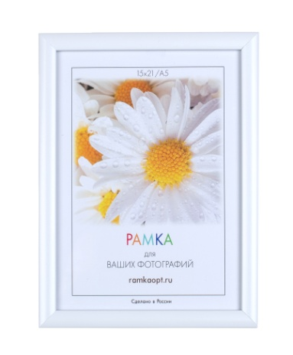
1415-7 | 4 | 10х15 | pl | оргалит | 1.4 | есть | 59.8 ₽ |  | 0.0 ₽
1415-7 | 4 | 10х15 | st | оргалит | 1.4 | есть | 59.8 ₽ |  | 0.0 ₽
1415-7 | 6 | 15х21 | pl | оргалит | 1.4 | есть | 92.6 ₽ |  | 0.0 ₽
1415-7 | 6 | 15х21 | st | оргалит | 1.4 | есть | 92.6 ₽ |  | 0.0 ₽
1415-7 | 8 | 21х30 | pl | картон | 1.4 |  | 137.1 ₽ |  | 0.0 ₽
1415-7 | 8 | 21х30 | st | картон | 1.4 |  | 137.1 ₽ |  | 0.0 ₽
1415-7 | 8 | 21х30 | pl | оргалит | 1.4 | есть | 172.4 ₽ |  | 0.0 ₽
1415-7 | 8 | 21х30 | st | оргалит | 1.4 | есть | 172.4 ₽ |  | 0.0 ₽
1415-7 | 10 | 30х40 | pl | картон | 1.4 |  | 265.9 ₽ |  | 0.0 ₽
1415-7 | 10 | 30х40 | st | картон | 1.4 |  | 265.9 ₽ |  | 0.0 ₽
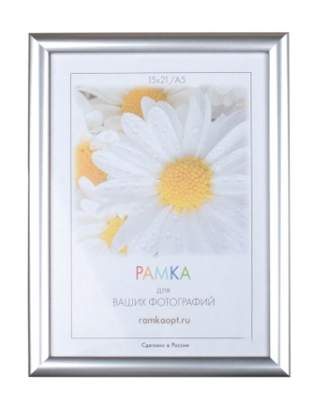
1415-8 | 4 | 10х15 | pl | оргалит | 1.4 | есть | 59.8 ₽ |  | 0.0 ₽
1415-8 | 4 | 10х15 | st | оргалит | 1.4 | есть | 59.8 ₽ |  | 0.0 ₽
1415-8 | 6 | 15х21 | pl | оргалит | 1.4 | есть | 92.6 ₽ |  | 0.0 ₽
1415-8 | 6 | 15х21 | st | оргалит | 1.4 | есть | 92.6 ₽ |  | 0.0 ₽
1415-8 | 8 | 21х30 | pl | картон | 1.4 |  | 137.1 ₽ |  | 0.0 ₽
1415-8 | 8 | 21х30 | st | картон | 1.4 |  | 137.1 ₽ |  | 0.0 ₽
1415-8 | 8 | 21х30 | pl | оргалит | 1.4 | есть | 172.4 ₽ |  | 0.0 ₽
1415-8 | 8 | 21х30 | st | оргалит | 1.4 | есть | 172.4 ₽ |  | 0.0 ₽
1415-8 | 10 | 30х40 | pl | картон | 1.4 |  | 265.9 ₽ |  | 0.0 ₽
1415-8 | 10 | 30х40 | st | картон | 1.4 |  | 265.9 ₽ |  | 0.0 ₽
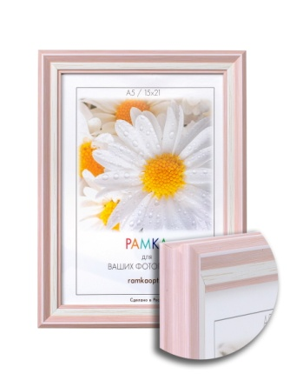
1519b-3pl | 4 | 10х15 | pl | оргалит | 1.9 | есть | 70.5 ₽ |  | 0.0 ₽
1519b-3pl | 4 | 10х15 | st | оргалит | 1.9 | есть | 70.5 ₽ |  | 0.0 ₽
1519b-3pl | 6 | 15х21 | pl | оргалит | 1.9 | есть | 107.4 ₽ |  | 0.0 ₽
1519b-3pl | 6 | 15х21 | st | оргалит | 1.9 | есть | 107.4 ₽ |  | 0.0 ₽
1519b-3pl | 8 | 21х30 | pl | картон | 1.9 |  | 157.9 ₽ |  | 0.0 ₽
1519b-3pl | 8 | 21х30 | st | картон | 1.9 |  | 157.9 ₽ |  | 0.0 ₽
1519b-3pl | 8 | 21х30 | pl | оргалит | 1.9 | есть | 196.7 ₽ |  | 0.0 ₽
1519b-3pl | 8 | 21х30 | st | оргалит | 1.9 | есть | 196.7 ₽ |  | 0.0 ₽
1519b-3pl | 10 | 30х40 | pl | картон | 1.9 |  | 302.1 ₽ |  | 0.0 ₽
1519b-3pl | 10 | 30х40 | st | картон | 1.9 |  | 302.1 ₽ |  | 0.0 ₽
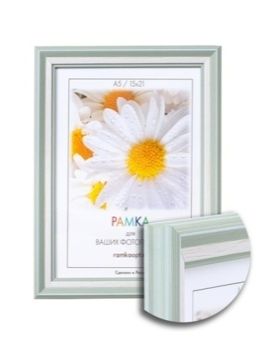
1519b-575a | 4 | 10х15 | pl | оргалит | 1.9 | есть | 70.5 ₽ |  | 0.0 ₽ | Временно нет в наличии
1519b-575a | 4 | 10х15 | st | оргалит | 1.9 | есть | 70.5 ₽ |  | 0.0 ₽
1519b-575a | 6 | 15х21 | pl | оргалит | 1.9 | есть | 107.4 ₽ |  | 0.0 ₽
1519b-575a | 6 | 15х21 | st | оргалит | 1.9 | есть | 107.4 ₽ |  | 0.0 ₽
1519b-575a | 8 | 21х30 | pl | картон | 1.9 |  | 157.9 ₽ |  | 0.0 ₽
1519b-575a | 8 | 21х30 | st | картон | 1.9 |  | 157.9 ₽ |  | 0.0 ₽
1519b-575a | 8 | 21х30 | pl | оргалит | 1.9 | есть | 196.7 ₽ |  | 0.0 ₽
1519b-575a | 8 | 21х30 | st | оргалит | 1.9 | есть | 196.7 ₽ |  | 0.0 ₽
1519b-575a | 10 | 30х40 | pl | картон | 1.9 |  | 302.1 ₽ |  | 0.0 ₽
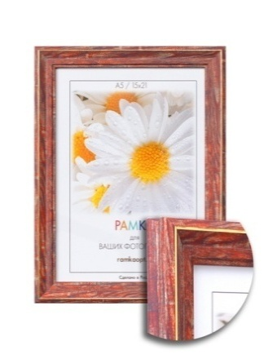
1519b-575a | 10 | 30х40 | st | картон | 1.9 |  | 302.1 ₽ |  | 0.0 ₽
1519b-665i | 4 | 10х15 | pl | оргалит | 1.9 | есть | 70.5 ₽ |  | 0.0 ₽
1519b-665i | 4 | 10х15 | st | оргалит | 1.9 | есть | 70.5 ₽ |  | 0.0 ₽
1519b-665i | 6 | 15х21 | pl | оргалит | 1.9 | есть | 107.4 ₽ |  | 0.0 ₽
1519b-665i | 6 | 15х21 | st | оргалит | 1.9 | есть | 107.4 ₽ |  | 0.0 ₽
1519b-665i | 8 | 21х30 | pl | картон | 1.9 |  | 157.9 ₽ |  | 0.0 ₽
1519b-665i | 8 | 21х30 | st | картон | 1.9 |  | 157.9 ₽ |  | 0.0 ₽
1519b-665i | 8 | 21х30 | pl | оргалит | 1.9 | есть | 196.7 ₽ |  | 0.0 ₽
1519b-665i | 8 | 21х30 | st | оргалит | 1.9 | есть | 196.7 ₽ |  | 0.0 ₽
1519b-665i | 10 | 30х40 | pl | картон | 1.9 |  | 302.1 ₽ |  | 0.0 ₽
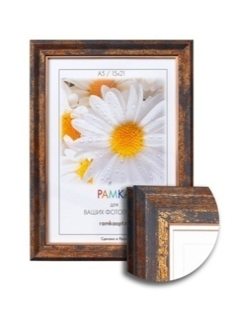
1519b-665i | 10 | 30х40 | st | картон | 1.9 |  | 302.1 ₽ |  | 0.0 ₽
1519e-16pk | 4 | 10х15 | pl | оргалит | 1.9 | есть | 70.5 ₽ |  | 0.0 ₽
1519e-16pk | 4 | 10х15 | st | оргалит | 1.9 | есть | 70.5 ₽ |  | 0.0 ₽
1519e-16pk | 6 | 15х21 | pl | оргалит | 1.9 | есть | 107.4 ₽ |  | 0.0 ₽
1519e-16pk | 6 | 15х21 | st | оргалит | 1.9 | есть | 107.4 ₽ |  | 0.0 ₽
1519e-16pk | 8 | 21х30 | pl | картон | 1.9 |  | 157.9 ₽ |  | 0.0 ₽
1519e-16pk | 8 | 21х30 | st | картон | 1.9 |  | 157.9 ₽ |  | 0.0 ₽
1519e-16pk | 8 | 21х30 | pl | оргалит | 1.9 | есть | 196.7 ₽ |  | 0.0 ₽
1519e-16pk | 8 | 21х30 | st | оргалит | 1.9 | есть | 196.7 ₽ |  | 0.0 ₽
1519e-16pk | 10 | 30х40 | pl | картон | 1.9 |  | 302.1 ₽ |  | 0.0 ₽
1519e-16pk | 10 | 30х40 | st | картон | 1.9 |  | 302.1 ₽ |  | 0.0 ₽
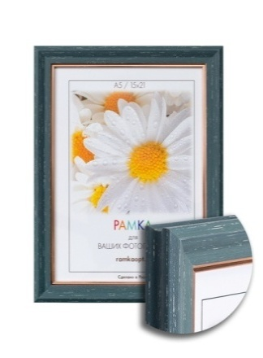
1519e-851a | 4 | 10х15 | pl | оргалит | 1.9 | есть | 70.5 ₽ |  | 0.0 ₽
1519e-851a | 4 | 10х15 | st | оргалит | 1.9 | есть | 70.5 ₽ |  | 0.0 ₽
1519e-851a | 6 | 15х21 | pl | оргалит | 1.9 | есть | 107.4 ₽ |  | 0.0 ₽
1519e-851a | 6 | 15х21 | st | оргалит | 1.9 | есть | 107.4 ₽ |  | 0.0 ₽
1519e-851a | 8 | 21х30 | pl | картон | 1.9 |  | 157.9 ₽ |  | 0.0 ₽
1519e-851a | 8 | 21х30 | st | картон | 1.9 |  | 157.9 ₽ |  | 0.0 ₽
1519e-851a | 8 | 21х30 | pl | оргалит | 1.9 | есть | 196.7 ₽ |  | 0.0 ₽
1519e-851a | 8 | 21х30 | st | оргалит | 1.9 | есть | 196.7 ₽ |  | 0.0 ₽
1519e-851a | 10 | 30х40 | pl | картон | 1.9 |  | 302.1 ₽ |  | 0.0 ₽
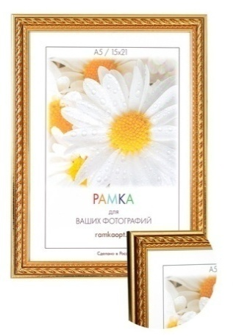
1519e-851a | 10 | 30х40 | st | картон | 1.9 |  | 302.1 ₽ |  | 0.0 ₽
1606C-101C1 | 4 | 10х15 | pl | оргалит | 1.6 | есть | 57.2 ₽ |  | 0.0 ₽ | Временно нет в наличии
1606C-101C1 | 4 | 10х15 | st | оргалит | 1.6 | есть | 57.2 ₽ |  | 0.0 ₽
1606C-101C1 | 6 | 15х21 | pl | оргалит | 1.6 | есть | 88.5 ₽ |  | 0.0 ₽
1606C-101C1 | 6 | 15х21 | st | оргалит | 1.6 | есть | 88.5 ₽ |  | 0.0 ₽
1606C-101C1 | 8 | 21х30 | pl | картон | 1.6 |  | 132.1 ₽ |  | 0.0 ₽
1606C-101C1 | 8 | 21х30 | st | картон | 1.6 |  | 132.1 ₽ |  | 0.0 ₽
1606C-101C1 | 8 | 21х30 | pl | оргалит | 1.6 | есть | 167.3 ₽ |  | 0.0 ₽
1606C-101C1 | 8 | 21х30 | st | оргалит | 1.6 | есть | 167.3 ₽ |  | 0.0 ₽
1606C-101C1 | 10 | 30х40 | pl | картон | 1.6 |  | 280.0 ₽ |  | 0.0 ₽
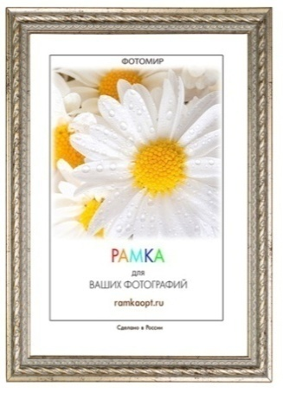
1606C-101C1 | 10 | 30х40 | st | картон | 1.6 |  | 280.0 ₽ |  | 0.0 ₽
1606C-A10 | 4 | 10х15 | pl | оргалит | 1.6 | есть | 57.2 ₽ |  | 0.0 ₽
1606C-A10 | 4 | 10х15 | st | оргалит | 1.6 | есть | 57.2 ₽ |  | 0.0 ₽
1606C-A10 | 6 | 15х21 | pl | оргалит | 1.6 | есть | 88.5 ₽ |  | 0.0 ₽
1606C-A10 | 6 | 15х21 | st | оргалит | 1.6 | есть | 88.5 ₽ |  | 0.0 ₽
1606C-A10 | 8 | 21х30 | pl | картон | 1.6 |  | 132.1 ₽ |  | 0.0 ₽
1606C-A10 | 8 | 21х30 | st | картон | 1.6 |  | 132.1 ₽ |  | 0.0 ₽
1606C-A10 | 8 | 21х30 | pl | оргалит | 1.6 | есть | 167.3 ₽ |  | 0.0 ₽
1606C-A10 | 8 | 21х30 | st | оргалит | 1.6 | есть | 167.3 ₽ |  | 0.0 ₽
1606C-A10 | 10 | 30х40 | pl | картон | 1.6 |  | 280.0 ₽ |  | 0.0 ₽
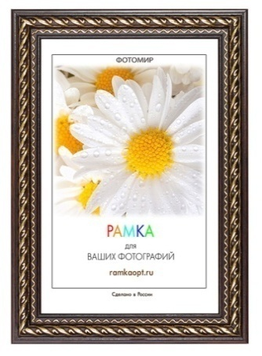
1606C-A10 | 10 | 30х40 | st | картон | 1.6 |  | 280.0 ₽ |  | 0.0 ₽
1606С-017F1 | 4 | 10х15 | pl | оргалит | 1.6 | есть | 57.2 ₽ |  | 0.0 ₽ | Временно нет в наличии
1606С-017F1 | 4 | 10х15 | st | оргалит | 1.6 | есть | 57.2 ₽ |  | 0.0 ₽
1606С-017F1 | 6 | 15х21 | pl | оргалит | 1.6 | есть | 88.5 ₽ |  | 0.0 ₽
1606С-017F1 | 6 | 15х21 | st | оргалит | 1.6 | есть | 88.5 ₽ |  | 0.0 ₽
1606С-017F1 | 8 | 21х30 | pl | картон | 1.6 |  | 132.1 ₽ |  | 0.0 ₽
1606С-017F1 | 8 | 21х30 | st | картон | 1.6 |  | 132.1 ₽ |  | 0.0 ₽
1606С-017F1 | 8 | 21х30 | pl | оргалит | 1.6 | есть | 167.3 ₽ |  | 0.0 ₽
1606С-017F1 | 8 | 21х30 | st | оргалит | 1.6 | есть | 167.3 ₽ |  | 0.0 ₽
1606С-017F1 | 10 | 30х40 | pl | картон | 1.6 |  | 280.0 ₽ |  | 0.0 ₽
1606С-017F1 | 10 | 30х40 | st | картон | 1.6 |  | 280.0 ₽ |  | 0.0 ₽
1702C3-012AL1 | 4 | 10х15 | pl | оргалит | 1.7 | есть | 60.8 ₽ |  | 0.0 ₽ | Временно нет в наличии
1702C3-012AL1 | 4 | 10х15 | st | оргалит | 1.7 | есть | 60.8 ₽ |  | 0.0 ₽
1702C3-012AL1 | 6 | 15х21 | pl | оргалит | 1.7 | есть | 92.9 ₽ |  | 0.0 ₽
1702C3-012AL1 | 6 | 15х21 | st | оргалит | 1.7 | есть | 92.9 ₽ |  | 0.0 ₽
1702C3-012AL1 | 8 | 21х30 | pl | картон | 1.7 |  | 137.1 ₽ |  | 0.0 ₽
1702C3-012AL1 | 8 | 21х30 | st | картон | 1.7 |  | 137.1 ₽ |  | 0.0 ₽
1702C3-012AL1 | 8 | 21х30 | pl | оргалит | 1.7 | есть | 172.4 ₽ |  | 0.0 ₽
1702C3-012AL1 | 8 | 21х30 | st | оргалит | 1.7 | есть | 172.4 ₽ |  | 0.0 ₽
1702C3-012AL1 | 10 | 30х40 | pl | картон | 1.7 |  | 272.9 ₽ |  | 0.0 ₽
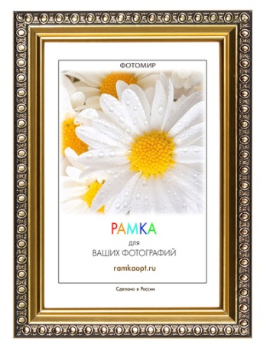
1702C3-012AL1 | 10 | 30х40 | st | картон | 1.7 |  | 272.9 ₽ |  | 0.0 ₽
1702C3-012C1 | 4 | 10х15 | pl | оргалит | 1.7 | есть | 60.8 ₽ |  | 0.0 ₽
1702C3-012C1 | 4 | 10х15 | st | оргалит | 1.7 | есть | 60.8 ₽ |  | 0.0 ₽
1702C3-012C1 | 6 | 15х21 | pl | оргалит | 1.7 | есть | 92.9 ₽ |  | 0.0 ₽
1702C3-012C1 | 6 | 15х21 | st | оргалит | 1.7 | есть | 92.9 ₽ |  | 0.0 ₽
1702C3-012C1 | 8 | 21х30 | pl | картон | 1.7 |  | 137.1 ₽ |  | 0.0 ₽
1702C3-012C1 | 8 | 21х30 | st | картон | 1.7 |  | 137.1 ₽ |  | 0.0 ₽
1702C3-012C1 | 8 | 21х30 | pl | оргалит | 1.7 | есть | 172.4 ₽ |  | 0.0 ₽
1702C3-012C1 | 8 | 21х30 | st | оргалит | 1.7 | есть | 172.4 ₽ |  | 0.0 ₽
1702C3-012C1 | 10 | 30х40 | pl | картон | 1.7 |  | 272.9 ₽ |  | 0.0 ₽
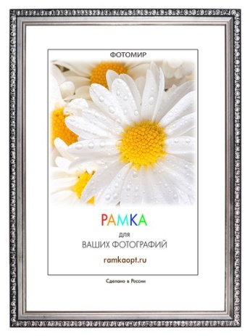
1702C3-012C1 | 10 | 30х40 | st | картон | 1.7 |  | 272.9 ₽ |  | 0.0 ₽
1702D-111A | 4 | 10х15 | pl | оргалит | 1.7 | есть | 60.8 ₽ |  | 0.0 ₽ | Временно нет в наличии
1702D-111A | 4 | 10х15 | st | оргалит | 1.7 | есть | 60.8 ₽ |  | 0.0 ₽
1702D-111A | 6 | 15х21 | pl | оргалит | 1.7 | есть | 92.9 ₽ |  | 0.0 ₽
1702D-111A | 6 | 15х21 | st | оргалит | 1.7 | есть | 92.9 ₽ |  | 0.0 ₽
1702D-111A | 8 | 21х30 | pl | картон | 1.7 |  | 137.1 ₽ |  | 0.0 ₽
1702D-111A | 8 | 21х30 | st | картон | 1.7 |  | 137.1 ₽ |  | 0.0 ₽
1702D-111A | 8 | 21х30 | pl | оргалит | 1.7 | есть | 172.4 ₽ |  | 0.0 ₽
1702D-111A | 8 | 21х30 | st | оргалит | 1.7 | есть | 172.4 ₽ |  | 0.0 ₽
1702D-111A | 10 | 30х40 | pl | картон | 1.7 |  | 272.9 ₽ |  | 0.0 ₽
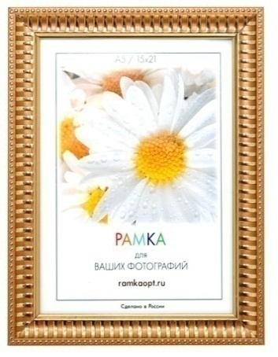
1702D-111A | 10 | 30х40 | st | картон | 1.7 |  | 272.9 ₽ |  | 0.0 ₽
1703С2-1 | 4 | 10x15 | pl | оргалит | 2.3 | есть | 83.7 ₽ |  | 0.0 ₽
1703С2-1 | 4 | 10x15 | st | оргалит | 2.3 | есть | 83.7 ₽ |  | 0.0 ₽
1703С2-1 | 6 | 15х21 | pl | оргалит | 2.3 | есть | 122.9 ₽ |  | 0.0 ₽
1703С2-1 | 6 | 15х21 | st | оргалит | 2.3 | есть | 122.9 ₽ |  | 0.0 ₽
1703С2-1 | 8 | 21х30 | pl | картон | 2.3 |  | 176.0 ₽ |  | 0.0 ₽
1703С2-1 | 8 | 21х30 | st | картон | 2.3 |  | 176.0 ₽ |  | 0.0 ₽
1703С2-1 | 8 | 21х30 | pl | оргалит | 2.3 | есть | 211.2 ₽ |  | 0.0 ₽
1703С2-1 | 8 | 21х30 | st | оргалит | 2.3 | есть | 211.2 ₽ |  | 0.0 ₽
1703С2-1 | 10 | 30х40 | st | картон | 2.3 |  | 316.8 ₽ |  | 0.0 ₽
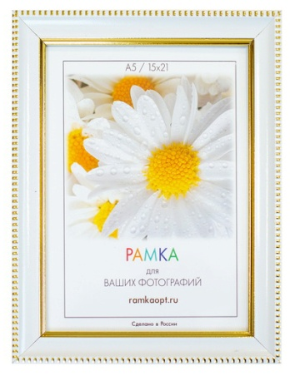
1703С2-1 | 10 | 30х40 | pl | картон | 2.3 |  | 316.8 ₽ |  | 0.0 ₽
1703С2-2 | 4 | 10x15 | pl | оргалит | 2.3 | есть | 83.7 ₽ |  | 0.0 ₽
1703С2-2 | 4 | 10x15 | st | оргалит | 2.3 | есть | 83.7 ₽ |  | 0.0 ₽
1703С2-2 | 6 | 15х21 | pl | оргалит | 2.3 | есть | 122.9 ₽ |  | 0.0 ₽
1703С2-2 | 6 | 15х21 | st | оргалит | 2.3 | есть | 122.9 ₽ |  | 0.0 ₽
1703С2-2 | 8 | 21х30 | pl | картон | 2.3 |  | 176.0 ₽ |  | 0.0 ₽
1703С2-2 | 8 | 21х30 | st | картон | 2.3 |  | 176.0 ₽ |  | 0.0 ₽
1703С2-2 | 8 | 21х30 | pl | оргалит | 2.3 | есть | 211.2 ₽ |  | 0.0 ₽
1703С2-2 | 8 | 21х30 | st | оргалит | 2.3 | есть | 211.2 ₽ |  | 0.0 ₽
1703С2-2 | 10 | 30х40 | st | картон | 2.3 |  | 316.8 ₽ |  | 0.0 ₽
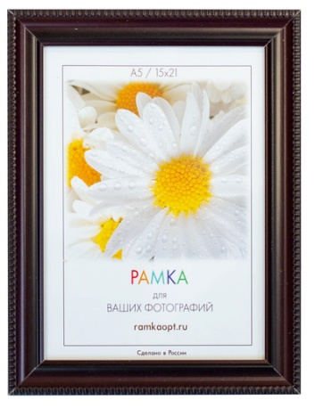
1703С2-2 | 10 | 30х40 | pl | картон | 2.3 |  | 316.8 ₽ |  | 0.0 ₽
1703С2-3 | 4 | 10x15 | pl | оргалит | 2.3 | есть | 83.7 ₽ |  | 0.0 ₽
1703С2-3 | 4 | 10x15 | st | оргалит | 2.3 | есть | 83.7 ₽ |  | 0.0 ₽
1703С2-3 | 6 | 15х21 | pl | оргалит | 2.3 | есть | 122.9 ₽ |  | 0.0 ₽
1703С2-3 | 6 | 15х21 | st | оргалит | 2.3 | есть | 122.9 ₽ |  | 0.0 ₽
1703С2-3 | 8 | 21х30 | pl | картон | 2.3 |  | 176.0 ₽ |  | 0.0 ₽
1703С2-3 | 8 | 21х30 | st | картон | 2.3 |  | 176.0 ₽ |  | 0.0 ₽
1703С2-3 | 8 | 21х30 | pl | оргалит | 2.3 | есть | 211.2 ₽ |  | 0.0 ₽
1703С2-3 | 8 | 21х30 | st | оргалит | 2.3 | есть | 211.2 ₽ |  | 0.0 ₽
1703С2-3 | 10 | 30х40 | st | картон | 2.3 |  | 316.8 ₽ |  | 0.0 ₽
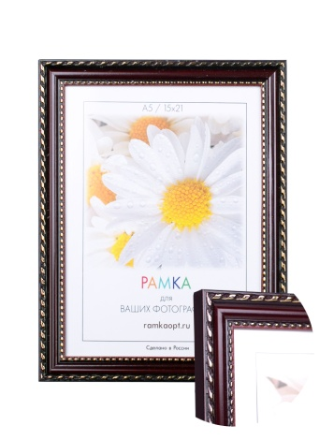
1703С2-3 | 10 | 30х40 | pl | картон | 2.3 |  | 316.8 ₽ |  | 0.0 ₽
1705c1-004c | 4 | 10х15 | pl | оргалит | 1.9 | есть | 73.9 ₽ |  | 0.0 ₽
1705c1-004c | 4 | 10х15 | st | оргалит | 1.9 | есть | 73.9 ₽ |  | 0.0 ₽
1705c1-004c | 6 | 15х21 | pl | оргалит | 1.9 | есть | 110.1 ₽ |  | 0.0 ₽
1705c1-004c | 6 | 15х21 | st | оргалит | 1.9 | есть | 110.1 ₽ |  | 0.0 ₽
1705c1-004c | 8 | 21х30 | pl | картон | 1.9 |  | 158.7 ₽ |  | 0.0 ₽
1705c1-004c | 8 | 21х30 | st | картон | 1.9 |  | 158.7 ₽ |  | 0.0 ₽
1705c1-004c | 8 | 21х30 | pl | оргалит | 1.9 | есть | 195.5 ₽ |  | 0.0 ₽
1705c1-004c | 8 | 21х30 | st | оргалит | 1.9 | есть | 195.5 ₽ |  | 0.0 ₽
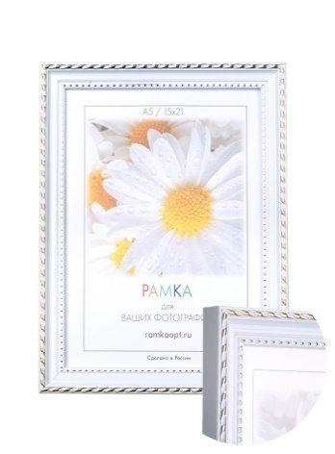
1705c1-004c | 10 | 30х40 | pl | картон | 1.9 |  | 299.2 ₽ |  | 0.0 ₽
1705c1-004c | 10 | 30х40 | st | картон | 1.9 |  | 299.2 ₽ |  | 0.0 ₽
1705c1-012al1 | 4 | 10х15 | pl | оргалит | 1.9 | есть | 73.9 ₽ |  | 0.0 ₽ | Временно нет в наличии
1705c1-012al1 | 4 | 10х15 | st | оргалит | 1.9 | есть | 73.9 ₽ |  | 0.0 ₽
1705c1-012al1 | 6 | 15х21 | pl | оргалит | 1.9 | есть | 110.1 ₽ |  | 0.0 ₽
1705c1-012al1 | 6 | 15х21 | st | оргалит | 1.9 | есть | 110.1 ₽ |  | 0.0 ₽
1705c1-012al1 | 8 | 21х30 | pl | картон | 1.9 |  | 158.7 ₽ |  | 0.0 ₽
1705c1-012al1 | 8 | 21х30 | st | картон | 1.9 |  | 158.7 ₽ |  | 0.0 ₽
1705c1-012al1 | 8 | 21х30 | pl | оргалит | 1.9 | есть | 195.5 ₽ |  | 0.0 ₽
1705c1-012al1 | 8 | 21х30 | st | оргалит | 1.9 | есть | 195.5 ₽ |  | 0.0 ₽
1705c1-012al1 | 10 | 30х40 | pl | картон | 1.9 |  | 299.2 ₽ |  | 0.0 ₽
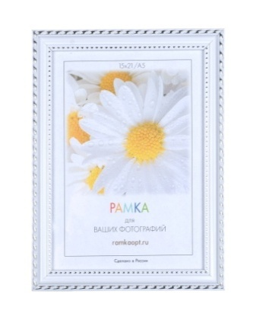
1705c1-012al1 | 10 | 30х40 | st | картон | 1.9 |  | 299.2 ₽ |  | 0.0 ₽
1705c1-012al2 | 4 | 10х15 | pl | оргалит | 1.9 | есть | 73.9 ₽ |  | 0.0 ₽ | Временно нет в наличии
1705c1-012al2 | 4 | 10х15 | st | оргалит | 1.9 | есть | 73.9 ₽ |  | 0.0 ₽
1705c1-012al2 | 6 | 15х21 | pl | оргалит | 1.9 | есть | 110.1 ₽ |  | 0.0 ₽
1705c1-012al2 | 6 | 15х21 | st | оргалит | 1.9 | есть | 110.1 ₽ |  | 0.0 ₽
1705c1-012al2 | 8 | 21х30 | pl | картон | 1.9 |  | 158.7 ₽ |  | 0.0 ₽
1705c1-012al2 | 8 | 21х30 | st | картон | 1.9 |  | 158.7 ₽ |  | 0.0 ₽
1705c1-012al2 | 8 | 21х30 | pl | оргалит | 1.9 | есть | 195.5 ₽ |  | 0.0 ₽
1705c1-012al2 | 8 | 21х30 | st | оргалит | 1.9 | есть | 195.5 ₽ |  | 0.0 ₽
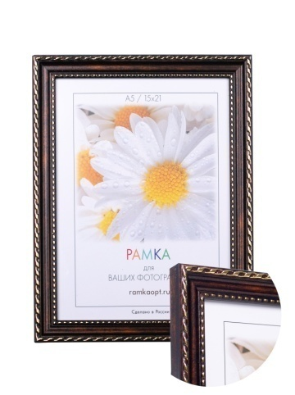
1705c1-012al2 | 10 | 30х40 | pl | картон | 1.9 |  | 299.2 ₽ |  | 0.0 ₽
1705c1-012al2 | 10 | 30х40 | st | картон | 1.9 |  | 299.2 ₽ |  | 0.0 ₽
1705c1-41e1 | 4 | 10х15 | pl | оргалит | 1.9 | есть | 73.9 ₽ |  | 0.0 ₽
1705c1-41e1 | 4 | 10х15 | st | оргалит | 1.9 | есть | 73.9 ₽ |  | 0.0 ₽
1705c1-41e1 | 6 | 15х21 | pl | оргалит | 1.9 | есть | 110.1 ₽ |  | 0.0 ₽
1705c1-41e1 | 6 | 15х21 | st | оргалит | 1.9 | есть | 110.1 ₽ |  | 0.0 ₽
1705c1-41e1 | 8 | 21х30 | pl | картон | 1.9 |  | 158.7 ₽ |  | 0.0 ₽
1705c1-41e1 | 8 | 21х30 | st | картон | 1.9 |  | 158.7 ₽ |  | 0.0 ₽
1705c1-41e1 | 8 | 21х30 | pl | оргалит | 1.9 | есть | 195.5 ₽ |  | 0.0 ₽
1705c1-41e1 | 8 | 21х30 | st | оргалит | 1.9 | есть | 195.5 ₽ |  | 0.0 ₽
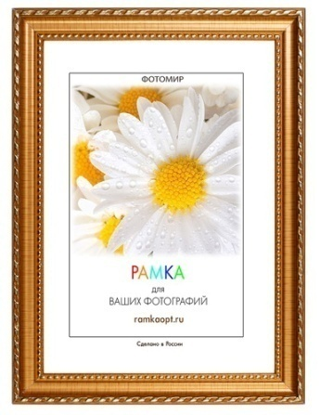
1705c1-41e1 | 10 | 30х40 | pl | картон | 1.9 |  | 299.2 ₽ |  | 0.0 ₽
1705c1-41e1 | 10 | 30х40 | st | картон | 1.9 |  | 299.2 ₽ |  | 0.0 ₽
1705С1-139А1 | 4 | 10х15 | pl | оргалит | 1.9 | есть | 73.9 ₽ |  | 0.0 ₽ | Временно нет в наличии
1705С1-139А1 | 4 | 10х15 | st | оргалит | 1.9 | есть | 73.9 ₽ |  | 0.0 ₽
1705С1-139А1 | 6 | 15х21 | pl | оргалит | 1.9 | есть | 110.1 ₽ |  | 0.0 ₽
1705С1-139А1 | 6 | 15х21 | st | оргалит | 1.9 | есть | 110.1 ₽ |  | 0.0 ₽
1705С1-139А1 | 8 | 21х30 | pl | картон | 1.9 |  | 158.7 ₽ |  | 0.0 ₽
1705С1-139А1 | 8 | 21х30 | st | картон | 1.9 |  | 158.7 ₽ |  | 0.0 ₽
1705С1-139А1 | 8 | 21х30 | pl | оргалит | 1.9 | есть | 195.5 ₽ |  | 0.0 ₽
1705С1-139А1 | 8 | 21х30 | st | оргалит | 1.9 | есть | 195.5 ₽ |  | 0.0 ₽
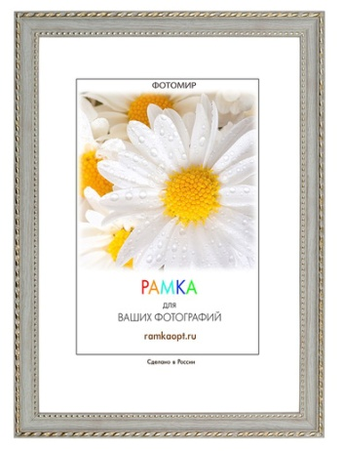
1705С1-139А1 | 10 | 30х40 | pl | картон | 1.9 |  | 299.2 ₽ |  | 0.0 ₽
1705С1-139А1 | 10 | 30х40 | st | картон | 1.9 |  | 299.2 ₽ |  | 0.0 ₽
1705С1-212Х1 | 4 | 10х15 | pl | оргалит | 1.9 | есть | 73.9 ₽ |  | 0.0 ₽ | Заканчивается
1705С1-212Х1 | 4 | 10х15 | st | оргалит | 1.9 | есть | 73.9 ₽ |  | 0.0 ₽
1705С1-212Х1 | 6 | 15х21 | pl | оргалит | 1.9 | есть | 110.1 ₽ |  | 0.0 ₽
1705С1-212Х1 | 6 | 15х21 | st | оргалит | 1.9 | есть | 110.1 ₽ |  | 0.0 ₽
1705С1-212Х1 | 8 | 21х30 | pl | картон | 1.9 |  | 158.7 ₽ |  | 0.0 ₽
1705С1-212Х1 | 8 | 21х30 | st | картон | 1.9 |  | 158.7 ₽ |  | 0.0 ₽
1705С1-212Х1 | 8 | 21х30 | pl | оргалит | 1.9 | есть | 195.5 ₽ |  | 0.0 ₽
1705С1-212Х1 | 8 | 21х30 | st | оргалит | 1.9 | есть | 195.5 ₽ |  | 0.0 ₽
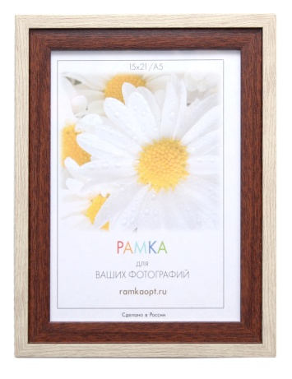
1705С1-212Х1 | 10 | 30х40 | pl | картон | 1.9 |  | 299.2 ₽ |  | 0.0 ₽
1705С1-212Х1 | 10 | 30х40 | st | картон | 1.9 |  | 299.2 ₽ |  | 0.0 ₽
1725-109N | 4 | 10x15 | pl | оргалит | 2.6 | есть | 100.7 ₽ |  | 0.0 ₽
1725-109N | 4 | 10x15 | st | оргалит | 2.6 | есть | 100.7 ₽ |  | 0.0 ₽
1725-109N | 6 | 15х21 | pl | оргалит | 2.6 | есть | 145.1 ₽ |  | 0.0 ₽
1725-109N | 6 | 15х21 | st | оргалит | 2.6 | есть | 145.1 ₽ |  | 0.0 ₽
1725-109N | 8 | 21х30 | pl | картон | 2.6 |  | 206.0 ₽ |  | 0.0 ₽
1725-109N | 8 | 21х30 | st | картон | 2.6 |  | 206.0 ₽ |  | 0.0 ₽
1725-109N | 8 | 21х30 | pl | оргалит | 2.6 | есть | 241.2 ₽ |  | 0.0 ₽
1725-109N | 8 | 21х30 | st | оргалит | 2.6 | есть | 241.2 ₽ |  | 0.0 ₽
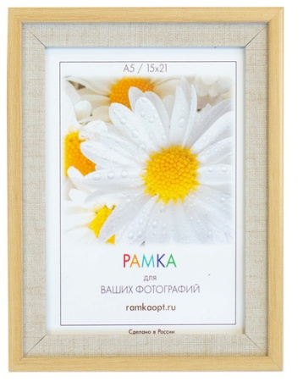
1725-109N | 10 | 30х40 | st | картон | 2.6 |  | 355.3 ₽ |  | 0.0 ₽
1725-109N | 10 | 30х40 | pl | картон | 2.6 |  | 355.3 ₽ |  | 0.0 ₽
1725-113М-5 | 4 | 10x15 | pl | оргалит | 2.6 | есть | 100.7 ₽ |  | 0.0 ₽
1725-113М-5 | 4 | 10x15 | st | оргалит | 2.6 | есть | 100.7 ₽ |  | 0.0 ₽
1725-113М-5 | 6 | 15х21 | pl | оргалит | 2.6 | есть | 145.1 ₽ |  | 0.0 ₽
1725-113М-5 | 6 | 15х21 | st | оргалит | 2.6 | есть | 145.1 ₽ |  | 0.0 ₽
1725-113М-5 | 8 | 21х30 | pl | картон | 2.6 |  | 206.0 ₽ |  | 0.0 ₽
1725-113М-5 | 8 | 21х30 | st | картон | 2.6 |  | 206.0 ₽ |  | 0.0 ₽
1725-113М-5 | 8 | 21х30 | pl | оргалит | 2.6 | есть | 241.2 ₽ |  | 0.0 ₽
1725-113М-5 | 8 | 21х30 | st | оргалит | 2.6 | есть | 241.2 ₽ |  | 0.0 ₽
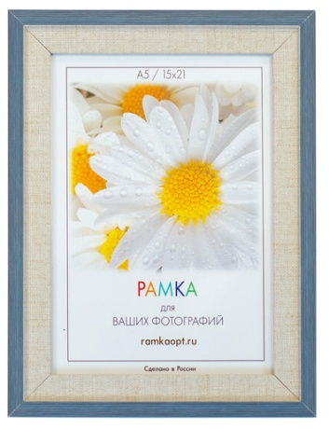
1725-113М-5 | 10 | 30х40 | st | картон | 2.6 |  | 355.3 ₽ |  | 0.0 ₽
1725-113М-5 | 10 | 30х40 | pl | картон | 2.6 |  | 355.3 ₽ |  | 0.0 ₽
1725-117М | 4 | 10x15 | pl | оргалит | 2.6 | есть | 100.7 ₽ |  | 0.0 ₽
1725-117М | 4 | 10x15 | st | оргалит | 2.6 | есть | 100.7 ₽ |  | 0.0 ₽
1725-117М | 6 | 15х21 | pl | оргалит | 2.6 | есть | 145.1 ₽ |  | 0.0 ₽
1725-117М | 6 | 15х21 | st | оргалит | 2.6 | есть | 145.1 ₽ |  | 0.0 ₽
1725-117М | 8 | 21х30 | pl | картон | 2.6 |  | 206.0 ₽ |  | 0.0 ₽
1725-117М | 8 | 21х30 | st | картон | 2.6 |  | 206.0 ₽ |  | 0.0 ₽
1725-117М | 8 | 21х30 | pl | оргалит | 2.6 | есть | 241.2 ₽ |  | 0.0 ₽
1725-117М | 8 | 21х30 | st | оргалит | 2.6 | есть | 241.2 ₽ |  | 0.0 ₽
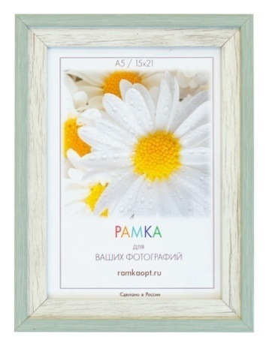
1725-117М | 10 | 30х40 | st | картон | 2.6 |  | 355.3 ₽ |  | 0.0 ₽
1725-117М | 10 | 30х40 | pl | картон | 2.6 |  | 355.3 ₽ |  | 0.0 ₽
1725-121Y | 4 | 10x15 | pl | оргалит | 2.6 | есть | 100.7 ₽ |  | 0.0 ₽
1725-121Y | 4 | 10x15 | st | оргалит | 2.6 | есть | 100.7 ₽ |  | 0.0 ₽
1725-121Y | 6 | 15х21 | pl | оргалит | 2.6 | есть | 145.1 ₽ |  | 0.0 ₽
1725-121Y | 6 | 15х21 | st | оргалит | 2.6 | есть | 145.1 ₽ |  | 0.0 ₽
1725-121Y | 8 | 21х30 | pl | картон | 2.6 |  | 206.0 ₽ |  | 0.0 ₽
1725-121Y | 8 | 21х30 | st | картон | 2.6 |  | 206.0 ₽ |  | 0.0 ₽
1725-121Y | 8 | 21х30 | pl | оргалит | 2.6 | есть | 241.2 ₽ |  | 0.0 ₽
1725-121Y | 8 | 21х30 | st | оргалит | 2.6 | есть | 241.2 ₽ |  | 0.0 ₽
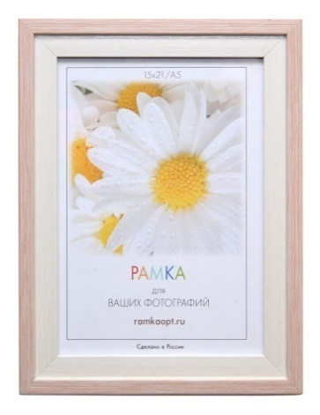
1725-121Y | 10 | 30х40 | st | картон | 2.6 |  | 355.3 ₽ |  | 0.0 ₽
1725-121Y | 10 | 30х40 | pl | картон | 2.6 |  | 355.3 ₽ |  | 0.0 ₽
1725-133a | 4 | 10x15 | pl | оргалит | 2.6 | есть | 100.7 ₽ |  | 0.0 ₽
1725-133a | 4 | 10x15 | st | оргалит | 2.6 | есть | 100.7 ₽ |  | 0.0 ₽
1725-133a | 6 | 15х21 | pl | оргалит | 2.6 | есть | 145.1 ₽ |  | 0.0 ₽
1725-133a | 6 | 15х21 | st | оргалит | 2.6 | есть | 145.1 ₽ |  | 0.0 ₽
1725-133a | 8 | 21х30 | pl | картон | 2.6 |  | 206.0 ₽ |  | 0.0 ₽
1725-133a | 8 | 21х30 | st | картон | 2.6 |  | 206.0 ₽ |  | 0.0 ₽
1725-133a | 8 | 21х30 | pl | оргалит | 2.6 | есть | 241.2 ₽ |  | 0.0 ₽
1725-133a | 8 | 21х30 | st | оргалит | 2.6 | есть | 241.2 ₽ |  | 0.0 ₽
1725-133a | 10 | 30х40 | st | картон | 2.6 |  | 355.3 ₽ |  | 0.0 ₽
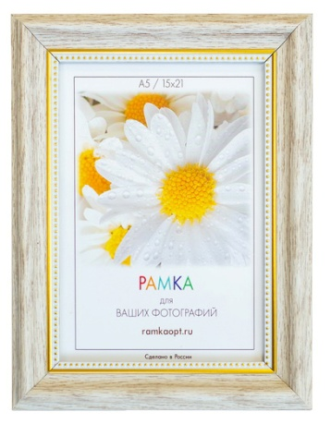
1725-133a | 10 | 30х40 | pl | картон | 2.6 |  | 355.3 ₽ |  | 0.0 ₽
1831-131Т | 4 | 10x15 | pl | оргалит | 3.3 | есть | 150.3 ₽ |  | 0.0 ₽
1831-131Т | 4 | 10x15 | st | оргалит | 3.3 | есть | 150.3 ₽ |  | 0.0 ₽
1831-131Т | 6 | 15х21 | pl | оргалит | 3.3 | есть | 206.9 ₽ |  | 0.0 ₽
1831-131Т | 6 | 15х21 | st | оргалит | 3.3 | есть | 206.9 ₽ |  | 0.0 ₽
1831-131Т | 8 | 21х30 | pl | картон | 3.3 |  | 284.4 ₽ |  | 0.0 ₽
1831-131Т | 8 | 21х30 | st | картон | 3.3 |  | 284.4 ₽ |  | 0.0 ₽
1831-131Т | 8 | 21х30 | pl | оргалит | 3.3 | есть | 319.6 ₽ |  | 0.0 ₽
1831-131Т | 8 | 21х30 | st | оргалит | 3.3 | есть | 319.6 ₽ |  | 0.0 ₽
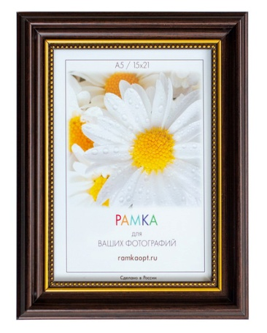
1831-131Т | 10 | 30х40 | st | картон | 3.3 |  | 454.4 ₽ |  | 0.0 ₽
1831-131Т | 10 | 30х40 | pl | картон | 3.3 |  | 454.4 ₽ |  | 0.0 ₽
1831-132V | 4 | 10x15 | pl | оргалит | 3.3 | есть | 150.3 ₽ |  | 0.0 ₽
1831-132V | 4 | 10x15 | st | оргалит | 3.3 | есть | 150.3 ₽ |  | 0.0 ₽
1831-132V | 6 | 15х21 | pl | оргалит | 3.3 | есть | 206.9 ₽ |  | 0.0 ₽
1831-132V | 6 | 15х21 | st | оргалит | 3.3 | есть | 206.9 ₽ |  | 0.0 ₽
1831-132V | 8 | 21х30 | pl | картон | 3.3 |  | 284.4 ₽ |  | 0.0 ₽
1831-132V | 8 | 21х30 | st | картон | 3.3 |  | 284.4 ₽ |  | 0.0 ₽
1831-132V | 8 | 21х30 | pl | оргалит | 3.3 | есть | 319.6 ₽ |  | 0.0 ₽
1831-132V | 8 | 21х30 | st | оргалит | 3.3 | есть | 319.6 ₽ |  | 0.0 ₽
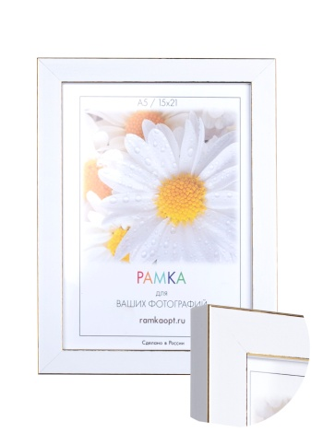
1831-132V | 10 | 30х40 | st | картон | 3.3 |  | 454.4 ₽ |  | 0.0 ₽
1831-132V | 10 | 30х40 | pl | картон | 3.3 |  | 454.4 ₽ |  | 0.0 ₽
1909c-012a1 | 4 | 10х15 | pl | оргалит | 1.9 | есть | 85.4 ₽ |  | 0.0 ₽
1909c-012a1 | 4 | 10х15 | st | оргалит | 1.9 | есть | 85.4 ₽ |  | 0.0 ₽
1909c-012a1 | 6 | 15х21 | pl | оргалит | 1.9 | есть | 124.6 ₽ |  | 0.0 ₽
1909c-012a1 | 6 | 15х21 | st | оргалит | 1.9 | есть | 124.6 ₽ |  | 0.0 ₽
1909c-012a1 | 8 | 21х30 | pl | картон | 1.9 |  | 178.2 ₽ |  | 0.0 ₽
1909c-012a1 | 8 | 21х30 | st | картон | 1.9 |  | 178.2 ₽ |  | 0.0 ₽
1909c-012a1 | 8 | 21х30 | pl | оргалит | 1.9 | есть | 213.4 ₽ |  | 0.0 ₽
1909c-012a1 | 8 | 21х30 | st | оргалит | 1.9 | есть | 213.4 ₽ |  | 0.0 ₽
1909c-012a1 | 10 | 30х40 | pl | картон | 1.9 |  | 318.7 ₽ |  | 0.0 ₽
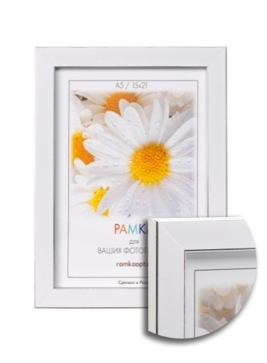
1909c-012a1 | 10 | 30х40 | st | картон | 1.9 |  | 318.7 ₽ |  | 0.0 ₽
1909c-012a2 | 4 | 10х15 | pl | оргалит | 1.9 | есть | 85.4 ₽ |  | 0.0 ₽ | Временно нет в наличии
1909c-012a2 | 4 | 10х15 | st | оргалит | 1.9 | есть | 85.4 ₽ |  | 0.0 ₽
1909c-012a2 | 6 | 15х21 | pl | оргалит | 1.9 | есть | 124.6 ₽ |  | 0.0 ₽
1909c-012a2 | 6 | 15х21 | st | оргалит | 1.9 | есть | 124.6 ₽ |  | 0.0 ₽
1909c-012a2 | 8 | 21х30 | pl | картон | 1.9 |  | 178.2 ₽ |  | 0.0 ₽
1909c-012a2 | 8 | 21х30 | st | картон | 1.9 |  | 178.2 ₽ |  | 0.0 ₽
1909c-012a2 | 8 | 21х30 | pl | оргалит | 1.9 | есть | 213.4 ₽ |  | 0.0 ₽
1909c-012a2 | 8 | 21х30 | st | оргалит | 1.9 | есть | 213.4 ₽ |  | 0.0 ₽
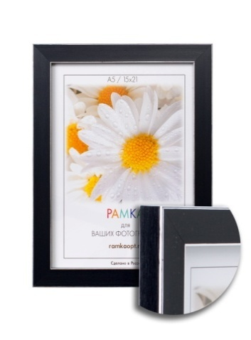
1909c-012a2 | 10 | 30х40 | pl | картон | 1.9 |  | 318.7 ₽ |  | 0.0 ₽
1909c-012a2 | 10 | 30х40 | st | картон | 1.9 |  | 318.7 ₽ |  | 0.0 ₽
1909c-012c2 | 4 | 10х15 | pl | оргалит | 1.9 | есть | 85.4 ₽ |  | 0.0 ₽
1909c-012c2 | 4 | 10х15 | st | оргалит | 1.9 | есть | 85.4 ₽ |  | 0.0 ₽
1909c-012c2 | 6 | 15х21 | pl | оргалит | 1.9 | есть | 124.6 ₽ |  | 0.0 ₽
1909c-012c2 | 6 | 15х21 | st | оргалит | 1.9 | есть | 124.6 ₽ |  | 0.0 ₽
1909c-012c2 | 8 | 21х30 | pl | картон | 1.9 |  | 178.2 ₽ |  | 0.0 ₽
1909c-012c2 | 8 | 21х30 | st | картон | 1.9 |  | 178.2 ₽ |  | 0.0 ₽
1909c-012c2 | 8 | 21х30 | pl | оргалит | 1.9 | есть | 213.4 ₽ |  | 0.0 ₽
1909c-012c2 | 8 | 21х30 | st | оргалит | 1.9 | есть | 213.4 ₽ |  | 0.0 ₽
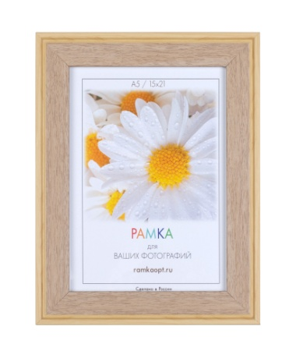
1909c-012c2 | 10 | 30х40 | pl | картон | 1.9 |  | 318.7 ₽ |  | 0.0 ₽
1909c-012c2 | 10 | 30х40 | st | картон | 1.9 |  | 318.7 ₽ |  | 0.0 ₽
1918-114k-1 | 4 | 10х15 | pl | оргалит | 3 | есть | 144.7 ₽ |  | 0.0 ₽
1918-114k-1 | 4 | 10х15 | st | оргалит | 3 | есть | 144.7 ₽ |  | 0.0 ₽
1918-114k-1 | 6 | 15х21 | pl | оргалит | 3 | есть | 200.5 ₽ |  | 0.0 ₽
1918-114k-1 | 6 | 15х21 | st | оргалит | 3 | есть | 200.5 ₽ |  | 0.0 ₽
1918-114k-1 | 8 | 21х30 | pl | картон | 3 |  | 280.6 ₽ |  | 0.0 ₽
1918-114k-1 | 8 | 21х30 | st | картон | 3 |  | 280.6 ₽ |  | 0.0 ₽
1918-114k-1 | 8 | 21х30 | pl | оргалит | 3 | есть | 303.6 ₽ |  | 0.0 ₽
1918-114k-1 | 8 | 21х30 | st | оргалит | 3 | есть | 303.6 ₽ |  | 0.0 ₽
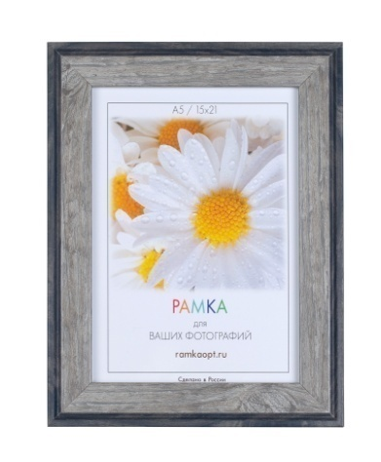
1918-114k-1 | 10 | 30х40 | pl | картон | 3 |  | 418.9 ₽ |  | 0.0 ₽
1918-114k-1 | 10 | 30х40 | st | картон | 3 |  | 418.9 ₽ |  | 0.0 ₽
1918-125w | 4 | 10х15 | pl | оргалит | 3 | есть | 144.7 ₽ |  | 0.0 ₽
1918-125w | 4 | 10х15 | st | оргалит | 3 | есть | 144.7 ₽ |  | 0.0 ₽
1918-125w | 6 | 15х21 | pl | оргалит | 3 | есть | 200.5 ₽ |  | 0.0 ₽
1918-125w | 6 | 15х21 | st | оргалит | 3 | есть | 200.5 ₽ |  | 0.0 ₽
1918-125w | 8 | 21х30 | pl | картон | 3 |  | 280.6 ₽ |  | 0.0 ₽
1918-125w | 8 | 21х30 | st | картон | 3 |  | 280.6 ₽ |  | 0.0 ₽
1918-125w | 8 | 21х30 | pl | оргалит | 3 | есть | 303.6 ₽ |  | 0.0 ₽
1918-125w | 8 | 21х30 | st | оргалит | 3 | есть | 303.6 ₽ |  | 0.0 ₽
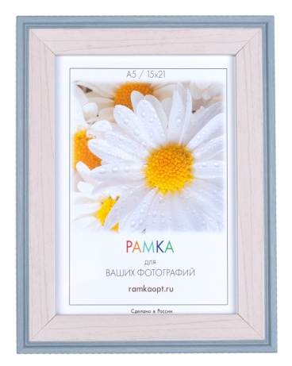
1918-125w | 10 | 30х40 | pl | картон | 3 |  | 418.9 ₽ |  | 0.0 ₽
1918-125w | 10 | 30х40 | st | картон | 3 |  | 418.9 ₽ |  | 0.0 ₽
1918-128x | 4 | 10х15 | pl | оргалит | 3 | есть | 144.7 ₽ |  | 0.0 ₽
1918-128x | 4 | 10х15 | st | оргалит | 3 | есть | 144.7 ₽ |  | 0.0 ₽
1918-128x | 6 | 15х21 | pl | оргалит | 3 | есть | 200.5 ₽ |  | 0.0 ₽
1918-128x | 6 | 15х21 | st | оргалит | 3 | есть | 200.5 ₽ |  | 0.0 ₽
1918-128x | 8 | 21х30 | pl | картон | 3 |  | 280.6 ₽ |  | 0.0 ₽
1918-128x | 8 | 21х30 | st | картон | 3 |  | 280.6 ₽ |  | 0.0 ₽
1918-128x | 8 | 21х30 | pl | оргалит | 3 | есть | 303.6 ₽ |  | 0.0 ₽
1918-128x | 8 | 21х30 | st | оргалит | 3 | есть | 303.6 ₽ |  | 0.0 ₽
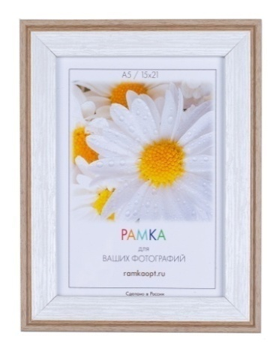
1918-128x | 10 | 30х40 | pl | картон | 3 |  | 418.9 ₽ |  | 0.0 ₽
1918-128x | 10 | 30х40 | st | картон | 3 |  | 418.9 ₽ |  | 0.0 ₽
1918-131k | 4 | 10х15 | pl | оргалит | 3 | есть | 144.7 ₽ |  | 0.0 ₽
1918-131k | 4 | 10х15 | st | оргалит | 3 | есть | 144.7 ₽ |  | 0.0 ₽
1918-131k | 6 | 15х21 | pl | оргалит | 3 | есть | 200.5 ₽ |  | 0.0 ₽
1918-131k | 6 | 15х21 | st | оргалит | 3 | есть | 200.5 ₽ |  | 0.0 ₽
1918-131k | 8 | 21х30 | pl | картон | 3 |  | 280.6 ₽ |  | 0.0 ₽
1918-131k | 8 | 21х30 | st | картон | 3 |  | 280.6 ₽ |  | 0.0 ₽
1918-131k | 8 | 21х30 | pl | оргалит | 3 | есть | 303.6 ₽ |  | 0.0 ₽
1918-131k | 8 | 21х30 | st | оргалит | 3 | есть | 303.6 ₽ |  | 0.0 ₽
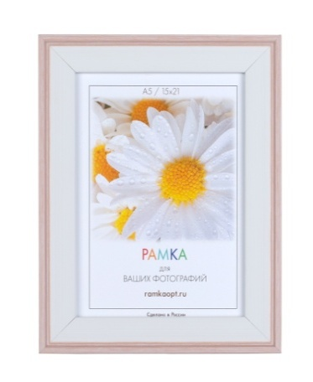
1918-131k | 10 | 30х40 | pl | картон | 3 |  | 418.9 ₽ |  | 0.0 ₽
1918-131k | 10 | 30х40 | st | картон | 3 |  | 418.9 ₽ |  | 0.0 ₽
1918-133a | 4 | 10х15 | pl | оргалит | 3 | есть | 144.7 ₽ |  | 0.0 ₽
1918-133a | 4 | 10х15 | st | оргалит | 3 | есть | 144.7 ₽ |  | 0.0 ₽
1918-133a | 6 | 15х21 | pl | оргалит | 3 | есть | 200.5 ₽ |  | 0.0 ₽
1918-133a | 6 | 15х21 | st | оргалит | 3 | есть | 200.5 ₽ |  | 0.0 ₽
1918-133a | 8 | 21х30 | pl | картон | 3 |  | 280.6 ₽ |  | 0.0 ₽
1918-133a | 8 | 21х30 | st | картон | 3 |  | 280.6 ₽ |  | 0.0 ₽
1918-133a | 8 | 21х30 | pl | оргалит | 3 | есть | 303.6 ₽ |  | 0.0 ₽
1918-133a | 8 | 21х30 | st | оргалит | 3 | есть | 303.6 ₽ |  | 0.0 ₽
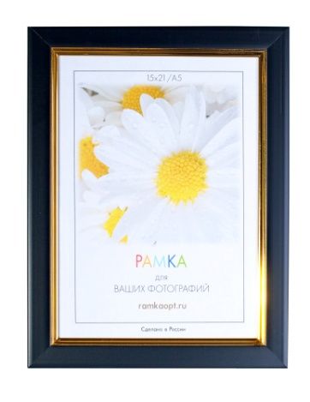
1918-133a | 10 | 30х40 | pl | картон | 3 |  | 418.9 ₽ |  | 0.0 ₽
1918-133a | 10 | 30х40 | st | картон | 3 |  | 418.9 ₽ |  | 0.0 ₽
2001B-012c1 | 4 | 10х15 | pl | оргалит | 2 | есть | 85.4 ₽ |  | 0.0 ₽
2001B-012c1 | 4 | 10х15 | st | оргалит | 2 | есть | 85.4 ₽ |  | 0.0 ₽
2001B-012c1 | 6 | 15х21 | pl | оргалит | 2 | есть | 124.6 ₽ |  | 0.0 ₽
2001B-012c1 | 6 | 15х21 | st | оргалит | 2 | есть | 124.6 ₽ |  | 0.0 ₽
2001B-012c1 | 8 | 21х30 | pl | картон | 2 |  | 178.2 ₽ |  | 0.0 ₽
2001B-012c1 | 8 | 21х30 | st | картон | 2 |  | 178.2 ₽ |  | 0.0 ₽
2001B-012c1 | 8 | 21х30 | pl | оргалит | 2 | есть | 213.4 ₽ |  | 0.0 ₽
2001B-012c1 | 8 | 21х30 | st | оргалит | 2 | есть | 213.4 ₽ |  | 0.0 ₽
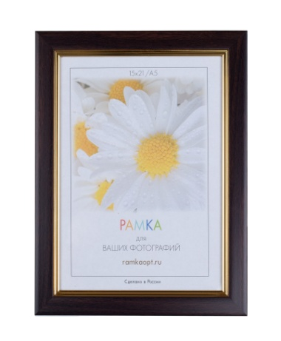
2001B-012c1 | 10 | 30х40 | pl | картон | 2 |  | 318.7 ₽ |  | 0.0 ₽
2001B-012c1 | 10 | 30х40 | st | картон | 2 |  | 318.7 ₽ |  | 0.0 ₽
2001B-329X1 | 4 | 10х15 | pl | оргалит | 2 | есть | 85.4 ₽ |  | 0.0 ₽
2001B-329X1 | 4 | 10х15 | st | оргалит | 2 | есть | 85.4 ₽ |  | 0.0 ₽
2001B-329X1 | 6 | 15х21 | pl | оргалит | 2 | есть | 124.6 ₽ |  | 0.0 ₽
2001B-329X1 | 6 | 15х21 | st | оргалит | 2 | есть | 124.6 ₽ |  | 0.0 ₽
2001B-329X1 | 8 | 21х30 | pl | картон | 2 |  | 178.2 ₽ |  | 0.0 ₽
2001B-329X1 | 8 | 21х30 | st | картон | 2 |  | 178.2 ₽ |  | 0.0 ₽
2001B-329X1 | 8 | 21х30 | pl | оргалит | 2 | есть | 213.4 ₽ |  | 0.0 ₽
2001B-329X1 | 8 | 21х30 | st | оргалит | 2 | есть | 213.4 ₽ |  | 0.0 ₽
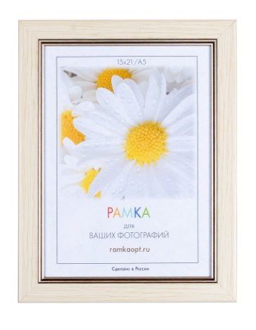
2001B-329X1 | 10 | 30х40 | pl | картон | 2 |  | 318.7 ₽ |  | 0.0 ₽
2001B-329X1 | 10 | 30х40 | st | картон | 2 |  | 318.7 ₽ |  | 0.0 ₽
2001В-67L | 4 | 10х15 | pl | оргалит | 2 | есть | 85.4 ₽ |  | 0.0 ₽
2001В-67L | 4 | 10х15 | st | оргалит | 2 | есть | 85.4 ₽ |  | 0.0 ₽
2001В-67L | 6 | 15х21 | pl | оргалит | 2 | есть | 124.6 ₽ |  | 0.0 ₽
2001В-67L | 6 | 15х21 | st | оргалит | 2 | есть | 124.6 ₽ |  | 0.0 ₽
2001В-67L | 8 | 21х30 | pl | картон | 2 |  | 178.2 ₽ |  | 0.0 ₽
2001В-67L | 8 | 21х30 | st | картон | 2 |  | 178.2 ₽ |  | 0.0 ₽
2001В-67L | 8 | 21х30 | pl | оргалит | 2 | есть | 213.4 ₽ |  | 0.0 ₽
2001В-67L | 8 | 21х30 | st | оргалит | 2 | есть | 213.4 ₽ |  | 0.0 ₽
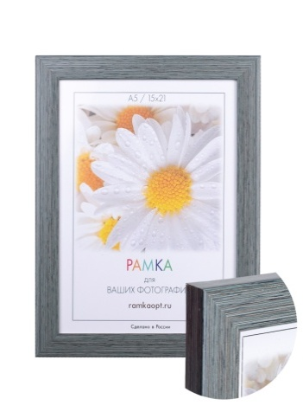
2001В-67L | 10 | 30х40 | pl | картон | 2 |  | 318.7 ₽ |  | 0.0 ₽
2001В-67L | 10 | 30х40 | st | картон | 2 |  | 318.7 ₽ |  | 0.0 ₽
2004a-264x | 4 | 10х15 | pl | оргалит | 1.9 | есть | 64.1 ₽ |  | 0.0 ₽
2004a-264x | 4 | 10х15 | st | оргалит | 1.9 | есть | 64.1 ₽ |  | 0.0 ₽
2004a-264x | 6 | 15х21 | pl | оргалит | 1.9 | есть | 97.7 ₽ |  | 0.0 ₽
2004a-264x | 6 | 15х21 | st | оргалит | 1.9 | есть | 97.7 ₽ |  | 0.0 ₽
2004a-264x | 8 | 21х30 | pl | картон | 1.9 |  | 143.6 ₽ |  | 0.0 ₽
2004a-264x | 8 | 21х30 | st | картон | 1.9 |  | 143.6 ₽ |  | 0.0 ₽
2004a-264x | 8 | 21х30 | pl | оргалит | 1.9 | есть | 178.8 ₽ |  | 0.0 ₽
2004a-264x | 8 | 21х30 | st | оргалит | 1.9 | есть | 178.8 ₽ |  | 0.0 ₽
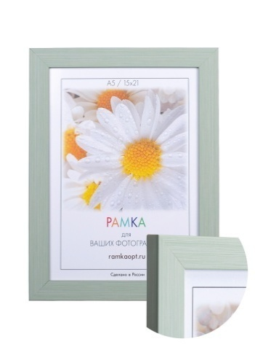
2004a-264x | 10 | 30х40 | pl | картон | 1.9 |  | 274.6 ₽ |  | 0.0 ₽
2004a-264x | 10 | 30х40 | st | картон | 1.9 |  | 274.6 ₽ |  | 0.0 ₽
2004a-575a | 4 | 10х15 | pl | оргалит | 1.9 | есть | 64.1 ₽ |  | 0.0 ₽
2004a-575a | 4 | 10х15 | st | оргалит | 1.9 | есть | 64.1 ₽ |  | 0.0 ₽
2004a-575a | 6 | 15х21 | pl | оргалит | 1.9 | есть | 97.7 ₽ |  | 0.0 ₽
2004a-575a | 6 | 15х21 | st | оргалит | 1.9 | есть | 97.7 ₽ |  | 0.0 ₽
2004a-575a | 8 | 21х30 | pl | картон | 1.9 |  | 143.6 ₽ |  | 0.0 ₽
2004a-575a | 8 | 21х30 | st | картон | 1.9 |  | 143.6 ₽ |  | 0.0 ₽
2004a-575a | 8 | 21х30 | pl | оргалит | 1.9 | есть | 178.8 ₽ |  | 0.0 ₽
2004a-575a | 8 | 21х30 | st | оргалит | 1.9 | есть | 178.8 ₽ |  | 0.0 ₽
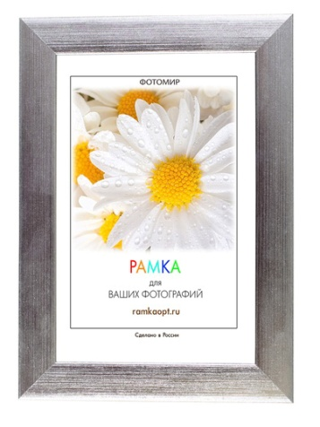
2004a-575a | 10 | 30х40 | pl | картон | 1.9 |  | 274.6 ₽ |  | 0.0 ₽
2004a-575a | 10 | 30х40 | st | картон | 1.9 |  | 274.6 ₽ |  | 0.0 ₽
2004D-004D | 4 | 10х15 | pl | оргалит | 1.8 | есть | 64.1 ₽ |  | 0.0 ₽
2004D-004D | 4 | 10х15 | st | оргалит | 1.8 | есть | 64.1 ₽ |  | 0.0 ₽
2004D-004D | 6 | 15х21 | pl | оргалит | 1.8 | есть | 97.7 ₽ |  | 0.0 ₽
2004D-004D | 6 | 15х21 | st | оргалит | 1.8 | есть | 97.7 ₽ |  | 0.0 ₽
2004D-004D | 8 | 21х30 | pl | картон | 1.8 |  | 143.6 ₽ |  | 0.0 ₽
2004D-004D | 8 | 21х30 | st | картон | 1.8 |  | 143.6 ₽ |  | 0.0 ₽
2004D-004D | 8 | 21х30 | pl | оргалит | 1.8 | есть | 178.8 ₽ |  | 0.0 ₽
2004D-004D | 8 | 21х30 | st | оргалит | 1.8 | есть | 178.8 ₽ |  | 0.0 ₽
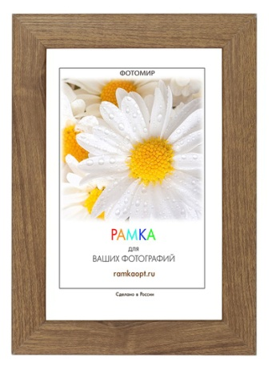
2004D-004D | 10 | 30х40 | pl | картон | 1.8 |  | 274.6 ₽ |  | 0.0 ₽
2004D-004D | 10 | 30х40 | st | картон | 1.8 |  | 274.6 ₽ |  | 0.0 ₽
2004D-17L | 4 | 10х15 | pl | оргалит | 1.8 | есть | 64.1 ₽ |  | 0.0 ₽
2004D-17L | 4 | 10х15 | st | оргалит | 1.8 | есть | 64.1 ₽ |  | 0.0 ₽
2004D-17L | 6 | 15х21 | pl | оргалит | 1.8 | есть | 97.7 ₽ |  | 0.0 ₽
2004D-17L | 6 | 15х21 | st | оргалит | 1.8 | есть | 97.7 ₽ |  | 0.0 ₽
2004D-17L | 8 | 21х30 | pl | картон | 1.8 |  | 143.6 ₽ |  | 0.0 ₽
2004D-17L | 8 | 21х30 | st | картон | 1.8 |  | 143.6 ₽ |  | 0.0 ₽
2004D-17L | 8 | 21х30 | pl | оргалит | 1.8 | есть | 178.8 ₽ |  | 0.0 ₽
2004D-17L | 8 | 21х30 | st | оргалит | 1.8 | есть | 178.8 ₽ |  | 0.0 ₽
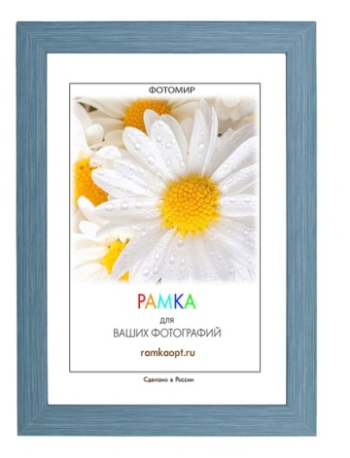
2004D-17L | 10 | 30х40 | pl | картон | 1.8 |  | 274.6 ₽ |  | 0.0 ₽
2004D-17L | 10 | 30х40 | st | картон | 1.8 |  | 274.6 ₽ |  | 0.0 ₽
2004D-36L | 4 | 10х15 | pl | оргалит | 1.8 | есть | 64.1 ₽ |  | 0.0 ₽
2004D-36L | 4 | 10х15 | st | оргалит | 1.8 | есть | 64.1 ₽ |  | 0.0 ₽
2004D-36L | 6 | 15х21 | pl | оргалит | 1.8 | есть | 97.7 ₽ |  | 0.0 ₽
2004D-36L | 6 | 15х21 | st | оргалит | 1.8 | есть | 97.7 ₽ |  | 0.0 ₽
2004D-36L | 8 | 21х30 | pl | картон | 1.8 |  | 143.6 ₽ |  | 0.0 ₽
2004D-36L | 8 | 21х30 | st | картон | 1.8 |  | 143.6 ₽ |  | 0.0 ₽
2004D-36L | 8 | 21х30 | pl | оргалит | 1.8 | есть | 178.8 ₽ |  | 0.0 ₽
2004D-36L | 8 | 21х30 | st | оргалит | 1.8 | есть | 178.8 ₽ |  | 0.0 ₽
2004D-36L | 10 | 30х40 | pl | картон | 1.8 |  | 274.6 ₽ |  | 0.0 ₽
2004D-36L | 10 | 30х40 | st | картон | 1.8 |  | 274.6 ₽ |  | 0.0 ₽
2004D-39L | 4 | 10х15 | pl | оргалит | 1.8 | есть | 64.1 ₽ |  | 0.0 ₽
2004D-39L | 4 | 10х15 | st | оргалит | 1.8 | есть | 64.1 ₽ |  | 0.0 ₽
2004D-39L | 6 | 15х21 | pl | оргалит | 1.8 | есть | 97.7 ₽ |  | 0.0 ₽
2004D-39L | 6 | 15х21 | st | оргалит | 1.8 | есть | 97.7 ₽ |  | 0.0 ₽
2004D-39L | 8 | 21х30 | pl | картон | 1.8 |  | 143.6 ₽ |  | 0.0 ₽
2004D-39L | 8 | 21х30 | st | картон | 1.8 |  | 143.6 ₽ |  | 0.0 ₽
2004D-39L | 8 | 21х30 | pl | оргалит | 1.8 | есть | 178.8 ₽ |  | 0.0 ₽
2004D-39L | 8 | 21х30 | st | оргалит | 1.8 | есть | 178.8 ₽ |  | 0.0 ₽
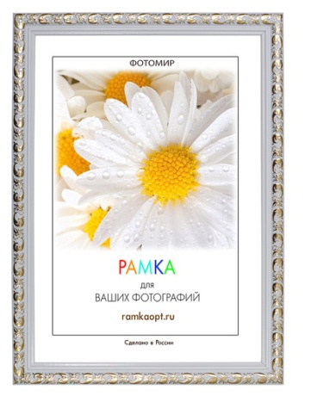
2004D-39L | 10 | 30х40 | pl | картон | 1.8 |  | 274.6 ₽ |  | 0.0 ₽
2004D-39L | 10 | 30х40 | st | картон | 1.8 |  | 274.6 ₽ |  | 0.0 ₽
2025С-012АL1 | 4 | 10х15 | pl | оргалит | 2 | есть | 67.2 ₽ |  | 0.0 ₽
2025С-012АL1 | 4 | 10х15 | st | оргалит | 2 | есть | 67.2 ₽ |  | 0.0 ₽
2025С-012АL1 | 6 | 15х21 | pl | оргалит | 2 | есть | 102.1 ₽ |  | 0.0 ₽
2025С-012АL1 | 6 | 15х21 | st | оргалит | 2 | есть | 102.1 ₽ |  | 0.0 ₽
2025С-012АL1 | 8 | 21х30 | pl | картон | 2 |  | 148.8 ₽ |  | 0.0 ₽
2025С-012АL1 | 8 | 21х30 | st | картон | 2 |  | 148.8 ₽ |  | 0.0 ₽
2025С-012АL1 | 8 | 21х30 | pl | оргалит | 2 | есть | 185.7 ₽ |  | 0.0 ₽
2025С-012АL1 | 8 | 21х30 | st | оргалит | 2 | есть | 185.7 ₽ |  | 0.0 ₽
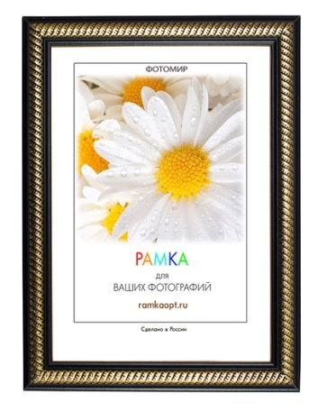
2025С-012АL1 | 10 | 30х40 | pl | картон | 2 |  | 290.5 ₽ |  | 0.0 ₽
2025С-012АL1 | 10 | 30х40 | st | картон | 2 |  | 290.5 ₽ |  | 0.0 ₽
2026C-046A1 | 4 | 10х15 | pl | оргалит | 1.9 | есть | 63.1 ₽ |  | 0.0 ₽
2026C-046A1 | 4 | 10х15 | st | оргалит | 1.9 | есть | 63.1 ₽ |  | 0.0 ₽
2026C-046A1 | 6 | 15х21 | pl | оргалит | 1.9 | есть | 96.0 ₽ |  | 0.0 ₽
2026C-046A1 | 6 | 15х21 | st | оргалит | 1.9 | есть | 96.0 ₽ |  | 0.0 ₽
2026C-046A1 | 8 | 21х30 | pl | картон | 1.9 |  | 141.1 ₽ |  | 0.0 ₽
2026C-046A1 | 8 | 21х30 | st | картон | 1.9 |  | 141.1 ₽ |  | 0.0 ₽
2026C-046A1 | 8 | 21х30 | pl | оргалит | 1.9 | есть | 176.3 ₽ |  | 0.0 ₽
2026C-046A1 | 8 | 21х30 | st | оргалит | 1.9 | есть | 176.3 ₽ |  | 0.0 ₽
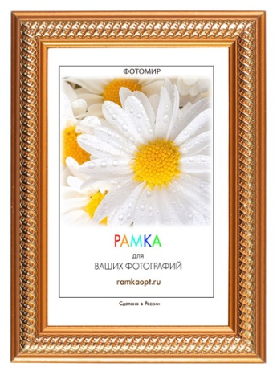
2026C-046A1 | 10 | 30х40 | pl | картон | 1.9 |  | 272.9 ₽ |  | 0.0 ₽
2026C-046A1 | 10 | 30х40 | st | картон | 1.9 |  | 272.9 ₽ |  | 0.0 ₽
2026C-139A1 | 4 | 10х15 | pl | оргалит | 1.9 | есть | 63.1 ₽ |  | 0.0 ₽
2026C-139A1 | 4 | 10х15 | st | оргалит | 1.9 | есть | 63.1 ₽ |  | 0.0 ₽
2026C-139A1 | 6 | 15х21 | pl | оргалит | 1.9 | есть | 96.0 ₽ |  | 0.0 ₽
2026C-139A1 | 6 | 15х21 | st | оргалит | 1.9 | есть | 96.0 ₽ |  | 0.0 ₽
2026C-139A1 | 8 | 21х30 | pl | картон | 1.9 |  | 141.1 ₽ |  | 0.0 ₽
2026C-139A1 | 8 | 21х30 | st | картон | 1.9 |  | 141.1 ₽ |  | 0.0 ₽
2026C-139A1 | 8 | 21х30 | pl | оргалит | 1.9 | есть | 176.3 ₽ |  | 0.0 ₽
2026C-139A1 | 8 | 21х30 | st | оргалит | 1.9 | есть | 176.3 ₽ |  | 0.0 ₽
2026C-139A1 | 10 | 30х40 | pl | картон | 1.9 |  | 272.9 ₽ |  | 0.0 ₽
2026C-139A1 | 10 | 30х40 | st | картон | 1.9 |  | 272.9 ₽ |  | 0.0 ₽
2026C-313A1 | 4 | 10х15 | pl | оргалит | 1.9 | есть | 63.1 ₽ |  | 0.0 ₽
2026C-313A1 | 4 | 10х15 | st | оргалит | 1.9 | есть | 63.1 ₽ |  | 0.0 ₽
2026C-313A1 | 6 | 15х21 | pl | оргалит | 1.9 | есть | 96.0 ₽ |  | 0.0 ₽
2026C-313A1 | 6 | 15х21 | st | оргалит | 1.9 | есть | 96.0 ₽ |  | 0.0 ₽
2026C-313A1 | 8 | 21х30 | pl | картон | 1.9 |  | 141.1 ₽ |  | 0.0 ₽
2026C-313A1 | 8 | 21х30 | st | картон | 1.9 |  | 141.1 ₽ |  | 0.0 ₽
2026C-313A1 | 8 | 21х30 | pl | оргалит | 1.9 | есть | 176.3 ₽ |  | 0.0 ₽
2026C-313A1 | 8 | 21х30 | st | оргалит | 1.9 | есть | 176.3 ₽ |  | 0.0 ₽
2026C-313A1 | 10 | 30х40 | pl | картон | 1.9 |  | 272.9 ₽ |  | 0.0 ₽
2026C-313A1 | 10 | 30х40 | st | картон | 1.9 |  | 272.9 ₽ |  | 0.0 ₽
2026C-A06Y | 4 | 10х15 | pl | оргалит | 1.9 | есть | 63.1 ₽ |  | 0.0 ₽
2026C-A06Y | 4 | 10х15 | st | оргалит | 1.9 | есть | 63.1 ₽ |  | 0.0 ₽
2026C-A06Y | 6 | 15х21 | pl | оргалит | 1.9 | есть | 96.0 ₽ |  | 0.0 ₽
2026C-A06Y | 6 | 15х21 | st | оргалит | 1.9 | есть | 96.0 ₽ |  | 0.0 ₽
2026C-A06Y | 8 | 21х30 | pl | картон | 1.9 |  | 141.1 ₽ |  | 0.0 ₽
2026C-A06Y | 8 | 21х30 | st | картон | 1.9 |  | 141.1 ₽ |  | 0.0 ₽
2026C-A06Y | 8 | 21х30 | pl | оргалит | 1.9 | есть | 176.3 ₽ |  | 0.0 ₽
2026C-A06Y | 8 | 21х30 | st | оргалит | 1.9 | есть | 176.3 ₽ |  | 0.0 ₽
2026C-A06Y | 10 | 30х40 | pl | картон | 1.9 |  | 272.9 ₽ |  | 0.0 ₽
2026C-A06Y | 10 | 30х40 | st | картон | 1.9 |  | 272.9 ₽ |  | 0.0 ₽
2026С1-А06Y | 4 | 10x15 | pl | оргалит | 1.9 | есть | 67.2 ₽ |  | 0.0 ₽
2026С1-А06Y | 4 | 10x15 | st | оргалит | 1.9 | есть | 67.2 ₽ |  | 0.0 ₽
2026С1-А06Y | 6 | 15х21 | pl | оргалит | 1.9 | есть | 102.9 ₽ |  | 0.0 ₽
2026С1-А06Y | 6 | 15х21 | st | оргалит | 1.9 | есть | 102.9 ₽ |  | 0.0 ₽
2026С1-А06Y | 8 | 21х30 | pl | картон | 1.9 |  | 151.1 ₽ |  | 0.0 ₽
2026С1-А06Y | 8 | 21х30 | st | картон | 1.9 |  | 151.1 ₽ |  | 0.0 ₽
2026С1-А06Y | 8 | 21х30 | pl | оргалит | 1.9 | есть | 186.3 ₽ |  | 0.0 ₽
2026С1-А06Y | 8 | 21х30 | st | оргалит | 1.9 | есть | 186.3 ₽ |  | 0.0 ₽
2026С1-А06Y | 10 | 30х40 | st | картон | 1.9 |  | 284.4 ₽ |  | 0.0 ₽
2026С1-А06Y | 10 | 30х40 | pl | картон | 1.9 |  | 284.4 ₽ |  | 0.0 ₽
2106С-443А | 4 | 10x15 | pl | оргалит | 2 | есть | 81.0 ₽ |  | 0.0 ₽
2106С-443А | 4 | 10x15 | st | оргалит | 2 | есть | 81.0 ₽ |  | 0.0 ₽
2106С-443А | 6 | 15х21 | pl | оргалит | 2 | есть | 118.9 ₽ |  | 0.0 ₽
2106С-443А | 6 | 15х21 | st | оргалит | 2 | есть | 118.9 ₽ |  | 0.0 ₽
2106С-443А | 8 | 21х30 | pl | картон | 2 |  | 171.1 ₽ |  | 0.0 ₽
2106С-443А | 8 | 21х30 | st | картон | 2 |  | 171.1 ₽ |  | 0.0 ₽
2106С-443А | 8 | 21х30 | pl | оргалит | 2 | есть | 206.3 ₽ |  | 0.0 ₽
2106С-443А | 8 | 21х30 | st | оргалит | 2 | есть | 206.3 ₽ |  | 0.0 ₽
2106С-443А | 10 | 30х40 | st | картон | 2 |  | 309.0 ₽ |  | 0.0 ₽
2106С-443А | 10 | 30х40 | pl | картон | 2 |  | 309.0 ₽ |  | 0.0 ₽
2110-K3 | 4 | 10х15 | pl | оргалит | 2 | есть | 66.9 ₽ |  | 0.0 ₽ | Временно нет в наличии
2110-K3 | 4 | 10х15 | st | оргалит | 2 | есть | 66.9 ₽ |  | 0.0 ₽
2110-K3 | 6 | 15х21 | pl | оргалит | 2 | есть | 100.4 ₽ |  | 0.0 ₽
2110-K3 | 6 | 15х21 | st | оргалит | 2 | есть | 100.4 ₽ |  | 0.0 ₽
2110-K3 | 8 | 21х30 | pl | картон | 2 |  | 146.2 ₽ |  | 0.0 ₽
2110-K3 | 8 | 21х30 | st | картон | 2 |  | 146.2 ₽ |  | 0.0 ₽
2110-K3 | 8 | 21х30 | pl | оргалит | 2 | есть | 181.4 ₽ |  | 0.0 ₽
2110-K3 | 8 | 21х30 | st | оргалит | 2 | есть | 181.4 ₽ |  | 0.0 ₽
2110-K3 | 10 | 30х40 | pl | картон | 2 |  | 281.6 ₽ |  | 0.0 ₽
2110-K3 | 10 | 30х40 | st | картон | 2 |  | 281.6 ₽ |  | 0.0 ₽
2110-K4 | 4 | 10х15 | pl | оргалит | 2 | есть | 66.9 ₽ |  | 0.0 ₽
2110-K4 | 4 | 10х15 | st | оргалит | 2 | есть | 66.9 ₽ |  | 0.0 ₽
2110-K4 | 6 | 15х21 | pl | оргалит | 2 | есть | 100.4 ₽ |  | 0.0 ₽
2110-K4 | 6 | 15х21 | st | оргалит | 2 | есть | 100.4 ₽ |  | 0.0 ₽
2110-K4 | 8 | 21х30 | pl | картон | 2 |  | 146.2 ₽ |  | 0.0 ₽
2110-K4 | 8 | 21х30 | st | картон | 2 |  | 146.2 ₽ |  | 0.0 ₽
2110-K4 | 8 | 21х30 | pl | оргалит | 2 | есть | 181.4 ₽ |  | 0.0 ₽
2110-K4 | 8 | 21х30 | st | оргалит | 2 | есть | 181.4 ₽ |  | 0.0 ₽
2110-K4 | 10 | 30х40 | pl | картон | 2 |  | 281.6 ₽ |  | 0.0 ₽
2110-K4 | 10 | 30х40 | st | картон | 2 |  | 281.6 ₽ |  | 0.0 ₽
2110-K5 | 4 | 10х15 | pl | оргалит | 2 | есть | 66.9 ₽ |  | 0.0 ₽
2110-K5 | 4 | 10х15 | st | оргалит | 2 | есть | 66.9 ₽ |  | 0.0 ₽
2110-K5 | 6 | 15х21 | pl | оргалит | 2 | есть | 100.4 ₽ |  | 0.0 ₽
2110-K5 | 6 | 15х21 | st | оргалит | 2 | есть | 100.4 ₽ |  | 0.0 ₽
2110-K5 | 8 | 21х30 | pl | картон | 2 |  | 146.2 ₽ |  | 0.0 ₽
2110-K5 | 8 | 21х30 | st | картон | 2 |  | 146.2 ₽ |  | 0.0 ₽
2110-K5 | 8 | 21х30 | pl | оргалит | 2 | есть | 181.4 ₽ |  | 0.0 ₽
2110-K5 | 8 | 21х30 | st | оргалит | 2 | есть | 181.4 ₽ |  | 0.0 ₽
2110-K5 | 10 | 30х40 | pl | картон | 2 |  | 281.6 ₽ |  | 0.0 ₽
2110-K5 | 10 | 30х40 | st | картон | 2 |  | 281.6 ₽ |  | 0.0 ₽
2225c-012al2 | 4 | 10х15 | pl | оргалит | 2.8 | есть | 94.2 ₽ |  | 0.0 ₽
2225c-012al2 | 4 | 10х15 | st | оргалит | 2.8 | есть | 94.2 ₽ |  | 0.0 ₽
2225c-012al2 | 6 | 15х21 | pl | оргалит | 2.8 | есть | 135.7 ₽ |  | 0.0 ₽
2225c-012al2 | 6 | 15х21 | st | оргалит | 2.8 | есть | 135.7 ₽ |  | 0.0 ₽
2225c-012al2 | 8 | 21х30 | pl | картон | 2.8 |  | 192.6 ₽ |  | 0.0 ₽
2225c-012al2 | 8 | 21х30 | st | картон | 2.8 |  | 192.6 ₽ |  | 0.0 ₽
2225c-012al2 | 8 | 21х30 | pl | оргалит | 2.8 | есть | 225.6 ₽ |  | 0.0 ₽
2225c-012al2 | 8 | 21х30 | st | оргалит | 2.8 | есть | 225.6 ₽ |  | 0.0 ₽
2225c-012al2 | 10 | 30х40 | pl | картон | 2.8 |  | 332.2 ₽ |  | 0.0 ₽
2225c-012al2 | 10 | 30х40 | st | картон | 2.8 |  | 332.2 ₽ |  | 0.0 ₽
2225c-033c | 4 | 10х15 | pl | оргалит | 2.8 | есть | 94.2 ₽ |  | 0.0 ₽
2225c-033c | 4 | 10х15 | st | оргалит | 2.8 | есть | 94.2 ₽ |  | 0.0 ₽
2225c-033c | 6 | 15х21 | pl | оргалит | 2.8 | есть | 135.7 ₽ |  | 0.0 ₽
2225c-033c | 6 | 15х21 | st | оргалит | 2.8 | есть | 135.7 ₽ |  | 0.0 ₽
2225c-033c | 8 | 21х30 | pl | картон | 2.8 |  | 192.6 ₽ |  | 0.0 ₽
2225c-033c | 8 | 21х30 | st | картон | 2.8 |  | 192.6 ₽ |  | 0.0 ₽
2225c-033c | 8 | 21х30 | pl | оргалит | 2.8 | есть | 225.6 ₽ |  | 0.0 ₽
2225c-033c | 8 | 21х30 | st | оргалит | 2.8 | есть | 225.6 ₽ |  | 0.0 ₽
2225c-033c | 10 | 30х40 | pl | картон | 2.8 |  | 332.2 ₽ |  | 0.0 ₽
2225c-033c | 10 | 30х40 | st | картон | 2.8 |  | 332.2 ₽ |  | 0.0 ₽
2225c-042x | 4 | 10х15 | pl | оргалит | 2.8 | есть | 94.2 ₽ |  | 0.0 ₽
2225c-042x | 4 | 10х15 | st | оргалит | 2.8 | есть | 94.2 ₽ |  | 0.0 ₽
2225c-042x | 6 | 15х21 | pl | оргалит | 2.8 | есть | 135.7 ₽ |  | 0.0 ₽
2225c-042x | 6 | 15х21 | st | оргалит | 2.8 | есть | 135.7 ₽ |  | 0.0 ₽
2225c-042x | 8 | 21х30 | pl | картон | 2.8 |  | 192.6 ₽ |  | 0.0 ₽
2225c-042x | 8 | 21х30 | st | картон | 2.8 |  | 192.6 ₽ |  | 0.0 ₽
2225c-042x | 8 | 21х30 | pl | оргалит | 2.8 | есть | 225.6 ₽ |  | 0.0 ₽
2225c-042x | 8 | 21х30 | st | оргалит | 2.8 | есть | 225.6 ₽ |  | 0.0 ₽
2225c-042x | 10 | 30х40 | pl | картон | 2.8 |  | 332.2 ₽ |  | 0.0 ₽
2225c-042x | 10 | 30х40 | st | картон | 2.8 |  | 332.2 ₽ |  | 0.0 ₽
...

